Data
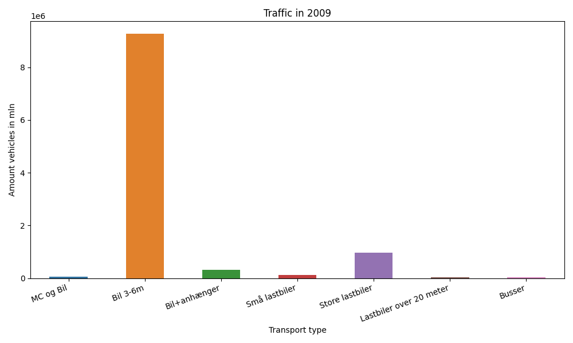
År | Måned | MC og Bil | Bil 3-6m | Bil+anhænger | Små lastbiler | Store lastbiler | Lastbiler over 20 meter | Busser | Total
2009 | 12 | 1216 | 671427 | 13509 | 7977 | 73319 | 2455 | 1497 | 771400
2009 | 11 | 1611 | 729295 | 16674 | 9501 | 80378 | 2946 | 2044 | 842449
2009 | 10 | 2894 | 826835 | 23924 | 9963 | 84264 | 2700 | 2333 | 952913
2009 | 9 | 6980 | 803232 | 26275 | 10550 | 85575 | 2548 | 3020 | 938180
2009 | 8 | 11808 | 922919 | 45871 | 11087 | 82482 | 2126 | 3132 | 1079425
2009 | 7 | 10913 | 903390 | 60787 | 10340 | 78162 | 1754 | 2475 | 1067821
2009 | 6 | 10364 | 846123 | 34967 | 10839 | 86390 | 2297 | 3278 | 994258
2009 | 5 | 9183 | 864234 | 29223 | 9316 | 80203 | 1834 | 2906 | 996899
2009 | 4 | 6089 | 768526 | 24104 | 9204 | 83654 | 2043 | 2280 | 895900
2009 | 3 | 1775 | 725557 | 17642 | 9668 | 87326 | 2306 | 2111 | 846385
2009 | 2 | 699 | 616862 | 14473 | 8751 | 75939 | 1981 | 1653 | 720358
2009 | 1 | 673 | 596110 | 14425 | 8796 | 79886 | 2142 | 1403 | 703435

